상품제안서
명화고주파 여행용세트 통합형 | 상품코드: F30457

 |  |  |  | 02-412-0044 | www.easy1.co.kr
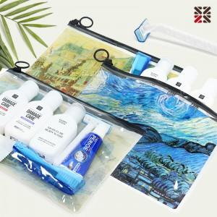

【상세/제작정보】 | <p>●입수량 N5-70개,NA-60개,NB-50개,D-50개</p><p>●배송비 박스당 5000원(vat별도)​&nbsp;</p>

【인쇄/포장옵션】 | 실크 / 케이스없음

【공급단가】 | 수량 | 1~ | 100~
*VAT별도 | N5
 | NA
 | NB
 | D

【상품 URL】 | http://www.easy1.co.kr/src/goods_detail.php?gdno=30457

